Bloomberg
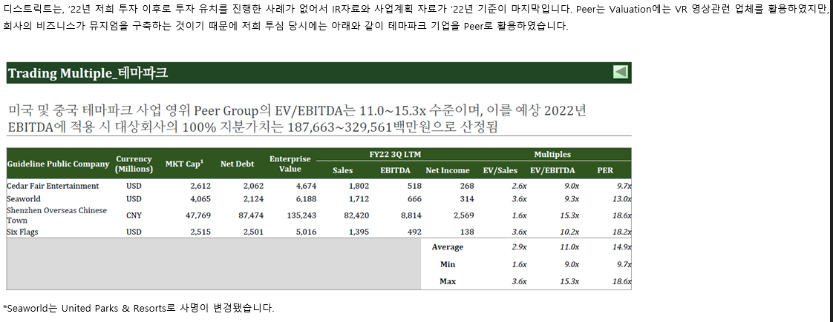
국내법인 |  |  |  | 산업분류기준 | 재무자료 (국내의 경우 백만원 단위 / 개별기준) |  |  |  | 20220801 ~20240731 | 20241Q /20240731 |  |  | 대용베타 산정 | 평가가격 | 차입금비율 | 법인세율 | 특이사항 기준일 20241Q
 |  |  |  |  |  |  |  |  |  |  |  |  |  | 25,494 | 62.97 | 23.10% |  |  |  |  |  |  |  |  | 배수 기준: 20241Q |  |  |  |  | 과거매출액 // 매출컨센서스 기준일 2024-08-06 (단위 : 백만원)
 |  |  |  |  |  |  |  |  | 0.8413 | 27.9691 |  |  |  | 0.73 | 1.09 | 0.89
종목명 | Ticker | 종목명(Eng) | 법인번호 | 10차표준(세분류) | 매출액(직전4분기) | 영업이익 | 세전이익 | 자본총계 | 베타 | 차입금/시총 | 상장일자 | 2차선택 | 최종선택 | Unlevered | Levered | 산업평균 | 거래정지 | 관리종목 | 시총순위 | 한계세율 | 홈페이지 | 주요상품 | 거래소 업종 | 거래소(시장) | EV/EBITDA | PBR | PSR | PER | 3개년(2023~2026) CAGR | 2,020 | 2,021 | 2,022 | 2,023 | 2,024 | 2,025 | 2,026 | 2,027
자이언트스텝 | 289220 KS Equity | GIANTSTEP Inc. | 1101113909839 | 영화, 비디오물 및 방송프로그램 제작업 | 43,506 | -24,026 | -23,834 | 94,552 | 0.895 | 6.2675 | 20210324 |  | 1 | 0.8538 | 1.2673 | 1.0375 | 정상 | 정상 | 574 | - | www.giantstep.co.kr | 광고VFX, 영상VFX 및 리얼타임 콘텐츠 제작 | 코스닥 오락, 문화 | 코스닥 | N/A | 2.48 | 5.22 | N/A | 추정X | 202 | 332 | 406 | 423 | 744 | 0 | 0 | 0
위지윅스튜디오 | 299900 KS Equity | WYSIWYG STUDIOS CO., LTD. | 1101116033833 | 영화, 비디오물 및 방송프로그램 제작 관련 서비스업 | 122,361 | -19,671 | 44,434 | 225,314 | 1.082 | 11.5685 | 20181220 |  | 1 | 0.9936 | 1.4747 | 1.2073 | 정상 | 정상 | 397 | 23.1% | www.wswgstudios.com | VFX, 뉴미디어 등 특수영상 컨텐츠 제작 | 코스닥 오락, 문화 | 코스닥 | N/A | 1.93 | 3.47 | N/A | 29.39% | 1,102 | 1,203 | 1,465 | 1,473 | 3,162 | 3,631 | 4,130 | 4,734
포바이포 | 389140 KS Equity | 4by4 Inc. | 1101116501830 | 영화, 비디오물 및 방송프로그램 제작업 | 38,142 | -19,053 | -22,799 | 37,229 | 0.561 | 10.7170 | 20220428 |  | 1 | 0.5183 | 0.7693 | 0.6298 | 정상 | 정상 | 1,120 | - | www.4by4inc.com | 광고영화 및 비디오물 제작업 | 코스닥 오락, 문화 | 코스닥 | N/A | 3.60 | 3.49 | N/A | 추정X | 140 | 223 | 162 | 338 | 0 | 0 | 0 | 0
덱스터 | 206560 KS Equity | Dexter studios Co.,Ltd. | 2850110209804 | 영화, 비디오물 및 방송프로그램 제작 관련 서비스업 | 62,952 | -1,087 | -1,872 | 56,267 | 0.968 | 13.0580 | 20151222 |  | 1 | 0.8797 | 1.3056 | 1.0689 | 정상 | 정상 | 826 | - | www.dexterstudios.com | 시각효과(Visual Effect, VFX) | 코스닥 오락, 문화 | 코스닥 | 37.75 | 3.71 | 3.14 | N/A | 추정X | 263 | 430 | 659 | 677 | 830 | 0 | 0 | 0
시공테크 | 020710 KS Equity | Sigongtech Co., Ltd. | 1101110562896 | 전문 디자인업 | 137,230 | 4,071 | 11,904 | 127,304 | 0.769 | 0.0000 | 19990811 |  | 1 | 0.7690 | 1.1414 | 0.9344 | 정상 | 정상 | 1,631 | 20.9% | www.sigongtech.co.kr | 박물관, 전시관, 엑스포, 특수영상 | 코스닥 기타서비스 | 코스닥 | 13.35 | 0.67 | 0.64 | 10.86 | 추정X | 1,037 | 926 | 1,002 | 1,349 | 1,374 | 1,489 | 0 | 0
코퍼스코리아 | 322780 KS Equity | COPUS KOREA Co., Ltd. | 1101117062716 | 영화, 비디오물, 방송프로그램 제작 및 배급업 | 42,792 | -5,288 | -3,812 | 52,022 | 0.773 | 126.2038 | 20190531 |  | 1 | 0.3923 | 0.5822 | 0.4767 | 정상 | 정상 | 1,752 | - | www.copus.co.kr | 콘텐츠 배급 및 제작 | 코스닥 오락, 문화 | 코스닥 | 4.50 | 1.25 | 1.58 | N/A | 추정X | 217 | 339 | 293 | 447 | 755 | 903 | 0 | 0

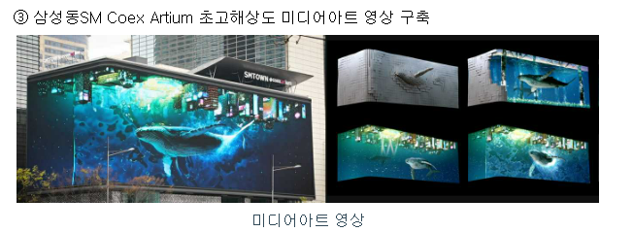

 |  |  |  |  |  |  |  | >>자이언트스텝 투자설명서
 |  |  |  |  |  |  |  | 유사함 |  |  |  |  | VFX |  |  |  |  |  |  |  |  | 사용하지 않음. 모두 놀이공원&리조트 위주
 |  |  |  |  |  |  |  |  |  |  |  |  | Visual effect 줄임말. 특수영상이나 시각효과 |  |  |  |  |  |  |  |  | 해외 테마파크 상장기업(아이엠엠인베스트먼트 투심보고서)
 |  |  |  |  |  |  |  |  |  |  |  |  |  |  |  |  |  |  |  |  |  | Cedar Fair Entertainment
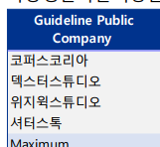
 |  |  |  |  |  |  |  |  |  |  |  |  |  |  |  |  |  |  |  |  |  | United Parks & Resorts
 |  |  |  |  |  |  |  |  |  |  |  |  |  |  |  |  |  |  |  |  |  | Shenzhen Overseas Chinese
 |  |  |  |  |  |  |  |  |  |  |  |  |  |  |  |  |  |  |  |  |  | Town
 |  |  |  |  |  |  |  |  |  |  |  |  |  |  |  |  |  |  |  |  |  | Six Flags

 |  |  |  |  | >>키컷스톡 포바이포 플랫폼

WACC
D10000 | [D10000] WACC | 20231231K |  |  |  | Diff | 20231231K |  | 회사명 | 웨스트원유한회사(IMM인베스트먼트) | 웨스트원유한회사(IMM인베스트먼트)
D10010 | [D10010] 자산총계 | 98,203 |  |  |  |  | 98,203 |  | 구분 | 상환우선주 | 상환우선주
D10020 | [D10020] 부채총계 | 95,218 |  |  |  |  | 95,218 |  | 취득일자 | 2024-01-15 | 2023-02-02
D10030 | [D10030] 자본총계 | 2,984 |  |  |  |  | 2,984 |  | 취득가격(총액) | 10,000,000,000 | 40,000,000,000
D10040 | [D10040] 부채비율(%) | 3,190.95 |  |  |  |  | 3,190.95 |  | 취득수량 | 400,000 | 1,600,000
D10050 | [D10050] 단기차입금 | 56 |  |  |  |  | 56 |  | 주당 취득가격 | 25,000 | 25,000
D10060 | [D10060] 유동성장기부채 | 1,437 |  |  |  |  | 1,437
D10070 | [D10070] 장기사채(계)
D10080 | [D10080] 장기차입금(계) |  |  |  |  |  |  |  | 2024-07-31 | 신용등급 | 1년 | 2년 | 3년 | 5년
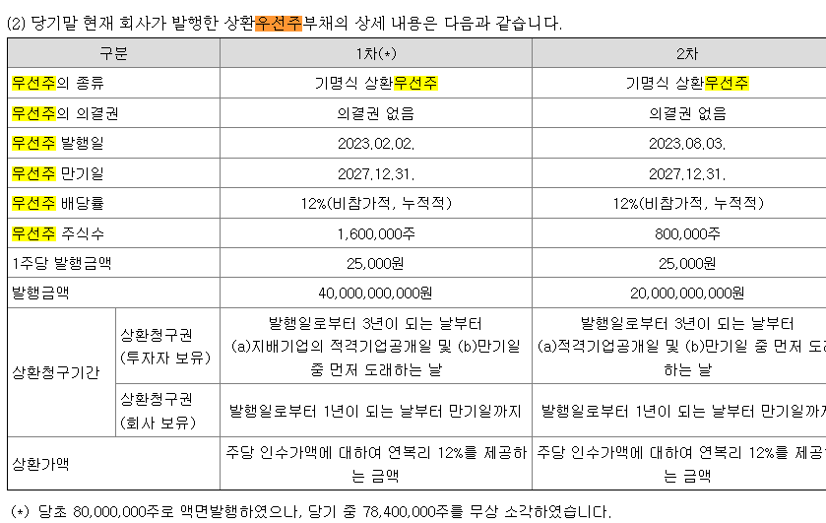
D10090 | [D10090] 금융리스부채 | 386 |  |  |  |  | 386 |  | 무보증공모채 | A+ | 3.67 | 3.74 | 3.88 | 4.33
D10100 | [D10100] 기타재무부채 |  |  |  |  |  |  |  | 무보증공모채 | A | 3.86 | 3.92 | 4.14 | 4.75
D10110 | [D10110] 재무부채(계) | 1,879 | 62.97 | 우선주 자본금 |  |  | 1,879 |  | 무보증공모채 | A- | 4.11 | 4.22 | 4.58 | 5.28
D10120 | [D10120] 우선주자본금 |  |  |  |  |  |  |  | 무보증공모채 | BBB+ | 5.49 | 6.41 | 7.03 | 7.31
D10130 | [D10130] 보통주자본(계) | 2,984 |  |  |  |  | 2,984 |  | 무보증공모채 | BBB | 6.17 | 7.36 | 8.07 | 8.36
D10140 | [D10140] 재무부채 반영 자산총계 | 4,863 |  |  |  |  | 4,863 |  | 무보증공모채 | BBB- | 7.17 | 8.53 | 9.44 | 9.78
D10150 | [D10150] [보통주발행주식수] | 11,080,671 |  |  |  |  | 11,080,671 |  | 무보증공모채 | BB+ | 9.24 | 10.51 | 11.71 | 12.30
D10160 | [D10160] [보통주자기주식수] |  |  |  |  |  |  |  | 무보증공모채 | BB | 10.09 | 11.43 | 13.11 | 13.40
D10170 | [D10170] 유통보통주식수 | 11,080,671 |  |  |  |  | 11,080,671 |  | 무보증공모채 | BB- | 11.23 | 12.69 | 14.36 | 14.63
D10180 | [D10180] 타인자본비율(%) | 38.64 | 21.86 |  |  |  | 38.64 |  | 무보증공모채 | B+ | 13.31 | 14.67 | 16.29 | 16.94
D10190 | [D10190] 우선주자기자본비율(%) |  |  |  |  |  |  |  | 무보증공모채 | B | 15.02 | 16.42 | 17.8 | 18.66
D10200 | [D10200] 보통주자기자본비율(%) | 61.36 | 78.14 |  |  |  | 61.36 |  | 무보증공모채 | B- | 16.11 | 17.67 | 19.12 | 19.88
D10210 | [D10210] 무위험이자율(%) | 3.59 |  |  |  | -0.06 | 3.65 |  | 무보증사모채 | A+ | 3.95 | 4.06 | 4.25 | 4.71
D10220 | [D10220] 위험프리미엄(%) | 11.69 |  |  |  | 0.29 | 11.40 |  | 무보증사모채 | A | 4.17 | 4.27 | 4.55 | 5.19
D10230 | [D10230] 주식베타 | 0.8413 |  |  |  | -0.26 | 1.0983 |  | 무보증사모채 | A- | 4.52 | 4.64 | 5.06 | 5.77
D10240 | [D10240] 상관계수 |  |  |  |  |  |  |  | 무보증사모채 | BBB+ | 6.06 | 6.93 | 7.65 | 7.95
D10250 | [D10250] 업종부채비율(%) | 27.97 |  |  |  | 6.27 | 21.70 |  | 무보증사모채 | BBB | 6.85 | 7.99 | 8.78 | 9.15
D10260 | [D10260] 무부채기업베타 | 0.69 |  |  |  | -0.25 | 0.94 |  | 무보증사모채 | BBB- | 7.86 | 9.28 | 10.28 | 10.64
D10270 | [D10270] 해당기업베타 | 1.09 | 0.89 |  |  | -0.36 | 1.45 |  | 무보증사모채 | BB+ | 9.82 | 11.31 | 12.62 | 13.21
D10280 | [D10280] 재무평점 |  |  |  |  |  |  |  | 무보증사모채 | BB | 10.85 | 12.26 | 14 | 14.31
D10290 | [D10290] 법인세율(%) | 23.10 | 2028 | 전기등급 |  |  | 23.10 |  | 무보증사모채 | BB- | 12 | 13.55 | 15.28 | 15.61
D10300 | [D10300] 세전타인자본비용(%) | 10.64 |  |  |  | -0.71 | 11.35 |  | 무보증사모채 | B+ | 14.09 | 15.5 | 17.22 | 17.93
D10310 | [D10310] 세후타인자본비용(%) | 8.18 |  |  |  | -0.55 | 8.73 |  | 무보증사모채 | B | 15.81 | 17.33 | 18.76 | 19.65
D10320 | [D10320] 우선주자기자본비용(%) |  |  | 자본비용역전 |  |  |  |  | 무보증사모채 | B- | 16.98 | 18.61 | 20.13 | 20.89
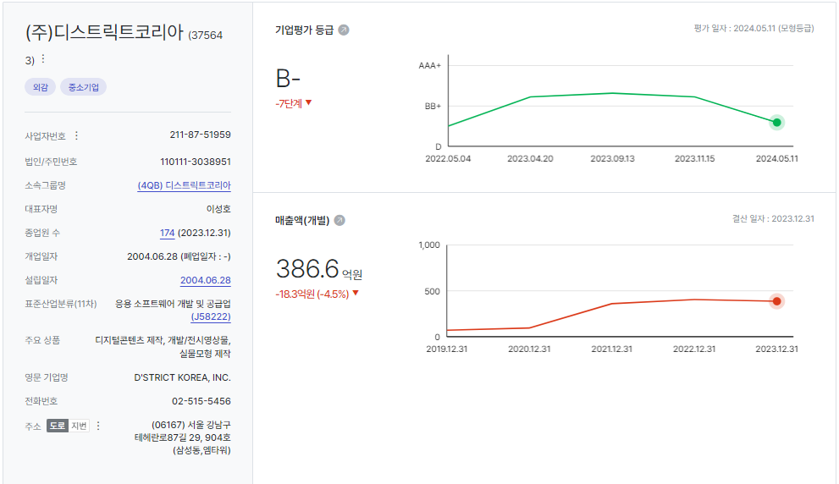
D10330 | [D10330] 보통주자기자본비용(%) | 16.02 |  | 이상없음 |  | -2.64 | 18.66
D10340 | [D10340] 가중평균자본비용(WACC)(%) | 14.31 |  |  |  | -2.58 | 16.89 |  | <세전타인자본비용>
D10350 | [D10350] 순자산가치(NAV) | 2,984 |  | 주식수변동 |  |  | 2,984 |  | 증분차입
D10360 | [D10360] 유통발행주식수 | 11,080,671 |  | 변동없음 |  |  | 11,080,671 |  | 이자/이자부부채 | 75.96
D10370 | [D10370] 1주당순자산가치(NAV)(원) | 269 |  |  |  |  | 269
 | 1주당가치(DCF)(원) | 25,494 | △4.43% | 자본잠식여부 |  | 1,081 | 24,413
 |  |  |  | 자본잠식

D10400 | [D10400] 할인율 조정 | 20231231K |  |  |  |  |  |  |  | 가격상승이유
D10410 | [D10410] 규모 및 비상장 프리미엄 | 2.00 |  |  | 상환우선주라서 보통주 주가와 상관없이 나옴. |  |  |  |  | WACC 하락

 | DCF 규모 및 비상장 프리미엄 판단기준 | 프리미엄(%)
 | 1. 코넥스 상장기업 또는 IPO 예정기업(1년 이내) | 0~1% | 22.01 수정
 | 1. 외감기업이며, 매출액 규모가 1000억원 이상인 경우 | 1~2%
 | 1. 외감기업이며, 매출액 규모가 1000억원 미만인 경우 | 2~3% | >>외감, 매출액 500억 미만
 | 1. 비외감기업인 경우 | 3~4%
 | 1. 중소벤처기업 등 | 4~5%

 |  | 0.00% | -100.00% | 4.43% | 0.00% | 0.00%
 | Track Record / 고객사명 | DCF | Multiple | 최종가 | BPS | EPS | PER | PBR |  | 종목명 | 평가종류 | 기준일 | 주가 | 공모/사모 | 등급 | 시장 | 업종 | 배당금 | 전환가정여부 | 주식수
 | 2024-09-30 | 25,494 |  | 25,494 | 269 | -775 | -32.87 | 94.67 |  | (주)디스트릭트코리아 | A06 | 2024-09-30 | 25,494 | 3 | B+ | 2 | 37 | 0 | X | 11,080,671
 | 2024-06-30 | 24,413 |  | 24,413 | 269 | -775 | -31.48 | 90.65 |  | (주)디스트릭트코리아 | A06 | 2024-06-30 | 24,413 | 3 | B+ | 2 | 37 | 0 | X | 11,080,671

감가상각추정
D20000 | [D20000] 감가상각비 추정 | 20201231K | 20211231K | 20221231K | 20231231K | 20231231Y | 20241231Z | 20251231Z | 20261231Z | 20271231Z | 20281231Z | 20291231Z
D20010 | [D20010] 감가상각률(%) |  | 22.89 | 22.56 | 24.86 | 24.86 | 23.76 | 23.76 | 23.76 | 23.76 | 23.76 | 23.76
D20020 | [D20020] 판관비상감가상각비율(%) |  | 100.00 | 100.00 | 100.00 | 100.00 | 100.00 | 100.00 | 100.00 | 100.00 | 100.00 | 100.00
D20030 | [D20030] 유형자산재투자율(%) |  | 114.27 | 81.62 | 45.46 | 45.46 | 102.23 | 102.23 | 102.23 | 102.23 | 102.23 | 102.23
D20040 | [D20040] 무형자산상각률(%) |  | 74.58 | 7.02 | 1.27 | 1.27 | 15.40 | 15.40 | 15.40 | 15.40 | 15.40 | 15.40
D20050 | [D20050] 판관비상무형자산상각비율(%) |  | 100.00 | 100.00 | 100.00 | 100.00 | 100.00 | 100.00 | 100.00 | 100.00 | 100.00 | 100.00
D20060 | [D20060] 무형자산재투자율(%) |  | 7,077.27 | (179.50) | (7,282.81) | (7,282.81) | 102.23 | 102.23 | 102.23 | 102.23 | 102.23 | 102.23
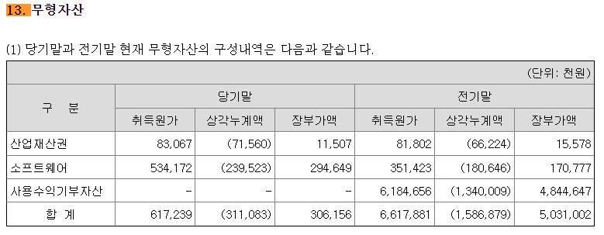
D20070 | [D20070] 감가상각비(CF) | 1,055 | 1,969 | 2,426 | 2,871 | 2,871 | 3,032 | 3,769 | 4,684 | 5,412 | 5,532 | 5,655
D20080 | [D20080] 감가상각비(IS) | 1,055 | 1,969 | 2,426 | 2,871 | 2,871 | 3,032 | 3,769 | 4,684 | 5,412 | 5,532 | 5,655 |  |  | 2021년 | 2022년 | 2023년
D20090 | [D20090] 감가상각대상자산(BV) | 6,889 | 7,170 | 6,724 | 5,158 | 5,158 | 5,225 | 5,308 | 5,412 | 5,532 | 5,655 | 5,780 |  | 건설中 | 108 |  | 6,615
D20100 | [D20100] 감가상각누계액 | 1,713 | 3,582 | 4,826 | 7,604 | 7,604 | 10,636 | 14,405 | 19,089 | 24,501 | 30,033 | 35,688 |  | 영업권
D20110 | [D20110] 취득원가 | 8,602 | 10,752 | 11,550 | 12,762 | 12,762 | 15,861 | 19,713 | 24,501 | 30,033 | 35,688 | 41,468 |  | 회원권
D20120 | [D20120] 순취득액 |  | 2,250 | 1,980 | 1,305 | 1,305 | 3,099 | 3,852 | 4,788 | 5,532 | 5,655 | 5,780
D20130 | [D20130] 무형자산상각비(CF) | 29 | 88 | 439 | 64 | 64 | 47 | 47 | 47 | 47 | 47 | 47
D20140 | [D20140] 무형자산상각비(IS) | 29 | 88 | 439 | 64 | 64 | 47 | 47 | 47 | 47 | 47 | 47
D20150 | [D20150] 무형자산(BV) | 118 | 6,258 | 5,031 | 306 | 306 | 307 | 308 | 309 | 310 | 311 | 312
D20160 | [D20160] 순취득액 |  | 6,228 | (788) | (4,661) | (4,661) | 48 | 48 | 48 | 48 | 48 | 48
 |  |  |  |  |  | 생산자물가상승률 | 101.62
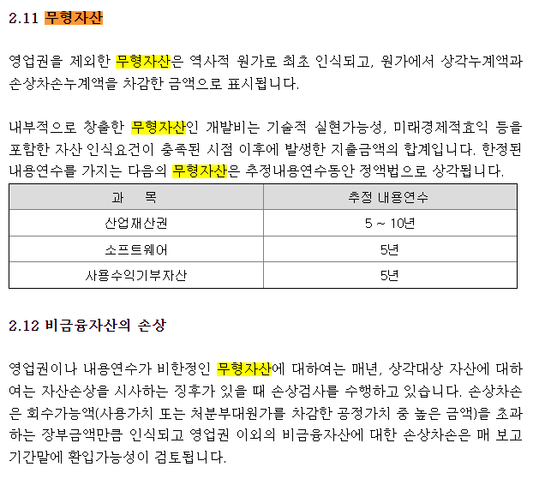
 |  |  |  |  |  | IMF경제성장률평균 | 102.23 |  | DCF가격
 |  |  |  |  |  | 추정성장률평균 | 133.97 |  | 25,494
D21000 | [D21000] 감가상각 계산비율 | 20201231K | 20211231K | 20221231K | 20231231K | YYYYYYYYA | WA 3Y |  | 전기비율 |  | Aver 3Y | Aver 2Y | Avg 2Y | WA 2Y | WA 3Y
D21010 | [D21010] 감가상각률(%) |  | 22.89 | 22.56 | 24.86 | 23.76 | 23.76 |  |  | 2 | 23.44 | 23.71 | 22.73 | 24.09 | 23.76
D21020 | [D21020] 판관비상감가상각비율(%) |  | 100.00 | 100.00 | 100.00 | 100.00 | 100.00 |  |  | 3 | 100.00 | 100.00 | 100.00 | 100.00 | 100.00
D21030 | [D21030] 유형자산재투자율(%) |  | 114.27 | 81.62 | 45.46 | 68.98 | 102.23 | 90.81 |  | 4 | 80.45 | 63.54 | 97.94 | 57.51 | 68.98
D21040 | [D21040] 무형자산상각률(%) |  | 74.58 | 7.02 | 1.27 | 15.40 | 15.40 |  |  | 5 | 27.62 | 4.14 | 40.80 | 3.19 | 15.40
D21050 | [D21050] 판관비상무형자산상각비율(%) |  | 100.00 | 100.00 | 100.00 | 100.00 | 100.00 |  |  | 6 | 100.00 | 100.00 | 100.00 | 100.00 | 100.00
D21060 | [D21060] 무형자산재투자율(%) |  | 7,077.27 | (179.50) | (7,282.81) | (2,521.69) | 102.23 | 137.39 |  | 7 | (128.35) | (3,731.16) | 3,448.89 | (4,915.04) | (2,521.69)
 |  |  | 5.46% | 5.99% | 7.43% | 7.43% | 4.91% | 4.28% | 4.08% | 3.87% | 3.43% | 2.19%

D22000 | [D22000] |  |  |  |  | 2023 | 2024 | 2025 | 2026 | 2027 | 2028 | 2029
D22010 | [D22010] 1.감가상각비(CF) |  |  |  |  | 2,935 | 3,079 | 3,816 | 4,731 | 5,459 | 5,579 | 5,702
D22020 | [D22020] 2.자본적지출 |  | 8,478 | 1,192 | -3,356 | -3,356 | 3,147 | 3,900 | 4,836 | 5,580 | 5,703 | 5,828
D22030 | [D22030] 3.NWC증감 |  |  |  |  |  | -12,516 | 2,438 | 2,478 | 2,301 | 1,992 | 8,936
D22040 | [D22040] 4.조정사항(b) |  |  |  |  |  | -12,448 | 2,522 | 2,583 | 2,422 | 2,116 | 9,062

 | 유형자산 구분 | 내용연수 | 감가상각률 | BV
 | 건물 | 40 | 2.50
 | 구축물 | 20 | 5.00
 | 기계장치 | 10 | 10.00
 | 차량운반구 | 5 | 20.00
 | 비품 | 5 | 20.00
 | 기타유형자산 | 5 | 20.00

 | 유형자산 구분 | 기초BV | 취득 | 처분 | 대체 | 감가상각비 | 기말BV | 비중 | 상각률 1 | 상각률 2
 | 건물 |  |  |  |  |  | 0 |  | #DIV/0!
 | 구축물 |  |  |  |  |  | 0 |  | #DIV/0!
 | 기계장치 |  |  |  |  |  | 0 |  | #DIV/0!
 | 차량운반구 |  |  |  |  |  | 0 |  | #DIV/0!
 | 비품 |  |  |  |  |  | 0 |  | #DIV/0!
 | 기타유형자산 |  |  |  |  |  | 0 |  | #DIV/0!
 | 건설중인자산 |  |  |  |  |  | 0
 | 계 | 0 | 0 | 0 | 0 | 0 | 0 | 0.00% | #DIV/0! | -
 |  |  |  |  |  |  | -

 | 무형자산 구분 | 내용연수 | 감가상각률
 | 영업권 | 10 | 10.00
 | 산업재산권 | 5 | 20.00
 | 기타무형자산 | 5 | 20.00

 | 무형자산 구분 | 기초BV | 취득 | 처분 | 대체 | 무형상각비 | 기말BV | 비중 | 상각률 1 | 상각률 2
 | 영업권 |  |  |  |  |  | 0 |  | #DIV/0!
 | 산업재산권 |  |  |  |  |  | 0 |  | #DIV/0!
 | 기타무형자산 |  |  |  |  |  | 0 |  | #DIV/0!
 | 계 | 0 | 0 | 0 | 0 | 0 | 0 | 0.00% | #DIV/0! | -

BS추정
D60000 | [D60000] 대차대조표 추정을 위한 자료 | 20201231K | 20211231K | 20221231K | 20231231K | 20231231Y | 20241231Z | 20251231Z | 20261231Z | 20271231Z | 20281231Z | 20291231Z |  |  | 25,494
D60010 | [D60010] 매출채권 | 795 | 2,321 | 3,784 | 17,733 | 17,733 | 6,134 | 8,748 | 11,404 | 13,870 | 16,006 | 25,584
D60020 | [D60020] 선급비용 | 80 | 122 | 165 | 589 | 589 | 941 | 1,342 | 1,749 | 2,127 | 2,454 | 3,922
D60030 | [D60030] 재고자산 | 20 | 65 | 448 | 925 | 925 | 1,096 | 1,564 | 2,039 | 2,480 | 2,862 | 4,576
D60040 | [D60040] 기타운전자산 | 0 | 0 | 0 | 0 | 0 | 0 | 0 | 0 | 0 | 0 | 0
D60050 | [D60050] 매입채무 | 437 | 3,327 | 1,469 | 419 | 419 | 1,507 | 2,151 | 2,804 | 3,410 | 3,936 | 6,292
D60060 | [D60060] 미지급비용 | 2,450 | 1,822 | 3,152 | 1,263 | 1,263 | 2,018 | 2,878 | 3,751 | 4,562 | 5,264 | 8,413
D60070 | [D60070] 기타운전부채 | 0 | 0 | 0 | 0 | 0 | 0 | 0 | 0 | 0 | 0 | 0
D60080 | [D60080] 당기순이익(손실) | (9,449) | 1,696 | 12,124 | (8,593) | 0 | 6,982 | 16,156 | 25,083 | 33,410 | 40,926 | 152,917
D60090 | [D60090] (매출채권+선급비용+기타)/당좌자산(%) | 81.55 | 68.68 | 22.04 | 27.66 | 27.66 | 32.62 | 32.62 | 32.62 | 32.62 | 32.62 | 32.62
D60100 | [D60100] 기타비유동자산/비유동자산(%) | 25.26 | 20.47 | 34.42 | 32.78 | 32.78 | 31.28 | 31.28 | 31.28 | 31.28 | 31.28 | 31.28
D60110 | [D60110] (매입채무+미지급비용+기타)/유동부채(%) | 23.80 | 30.16 | 19.47 | 9.17 | 9.17 | 16.10 | 16.10 | 16.10 | 16.10 | 16.10 | 16.10
D60120 | [D60120] (매입채무+미지급비용+기타)/부채총계(%) | 16.73 | 19.98 | 15.29 | 1.77 | 1.77 | 9.31 | 9.31 | 9.31 | 9.31 | 9.31 | 9.31
D60130 | [D60130] 대차대조표 추정 |  |  |  |  |  | 2024 | 2025 | 2026 | 2027 | 2028 | 2029
D60140 | [D60140] 당좌자산(계) | 1,073 | 3,557 | 17,919 | 66,234 | 66,234 | 21,686 | 30,927 | 40,316 | 49,034 | 56,583 | 90,442
D60150 | [D60150] 재고자산(계) | 20 | 65 | 448 | 925 | 925 | 1,096 | 1,564 | 2,039 | 2,480 | 2,862 | 4,576
D60160 | [D60160] 유동자산(계) | 1,092 | 3,622 | 18,367 | 67,159 | 67,159 | 22,782 | 32,491 | 42,355 | 51,514 | 59,445 | 95,018
D60170 | [D60170] 투자자산(계) | 566 | 622 | 1,126 | 8,788 | 8,788 | 11,684 | 27,134 | 48,754 | 75,761 | 107,378 | 228,538 | 문제없음
D60180 | [D60180] 유형자산(계) | 6,889 | 7,278 | 6,724 | 11,773 | 5,158 | 5,225 | 5,308 | 5,412 | 5,532 | 5,655 | 5,780
D60190 | [D60190] 토지 |  |  |  |  |  | 0 | 0 | 0 | 0 | 0 | 0
 | 건중자
D60200 | [D60200] 감가상각대상자산 | 6,889 | 7,170 | 6,724 | 5,158 | 5,158 | 5,225 | 5,308 | 5,412 | 5,532 | 5,655 | 5,780
D60210 | [D60210] 감가상각비 | 1,055 | 1,969 | 2,426 | 2,871 | 2,871 | 3,032 | 3,769 | 4,684 | 5,412 | 5,532 | 5,655
D60220 | [D60220] 무형자산(계) | 118 | 6,258 | 5,031 | 306 | 306 | 307 | 308 | 309 | 310 | 311 | 312
D60230 | [D60230] 무형자산상각비 | 29 | 88 | 439 | 64 | 64 | 47 | 47 | 47 | 47 | 47 | 47
D60240 | [D60240] 기타비유동자산(계) | 2,560 | 3,645 | 6,761 | 10,176 | 10,176 | 7,835 | 14,904 | 24,791 | 37,137 | 51,582 | 106,778
D60250 | [D60250] 비유동자산(계) | 10,133 | 17,803 | 19,642 | 31,044 | 31,044 | 25,051 | 47,654 | 79,266 | 118,739 | 164,926 | 341,408
D60260 | [D60260] 자산총계 | 11,226 | 21,424 | 38,010 | 98,203 | 98,203 | 47,833 | 80,145 | 121,621 | 170,253 | 224,371 | 436,426
D60270 | [D60270] 유동부채(계) | 12,128 | 17,075 | 23,735 | 18,347 | 18,347 | 21,895 | 31,237 | 40,715 | 49,517 | 57,144 | 91,338
D60280 | [D60280] 비유동부채(계) | 5,132 | 8,695 | 6,496 | 76,871 | 76,871 | 15,972 | 22,786 | 29,701 | 36,121 | 41,686 | 66,630
D60290 | [D60290] 부채총계 | 17,260 | 25,769 | 30,230 | 95,218 | 95,218 | 37,867 | 54,023 | 70,416 | 85,638 | 98,830 | 157,968
D60300 | [D60300] 자본금 | 4,520 | 5,540 | 5,540 | 5,540 | 5,540 | 5,540 | 5,540 | 5,540 | 5,540 | 5,540 | 5,540
D60310 | [D60310] 자본잉여금 |  |  |  |  |  | 0 | 0 | 0 | 0 | 0 | 0
D60320 | [D60320] 자본조정 | 10,469 | 6,259 |  | 3,798 | 3,798 | 3,798 | 3,798 | 3,798 | 3,798 | 3,798 | 3,798
D60330 | [D60330] 기타포괄손익누계액 |  |  |  |  |  | 0 | 0 | 0 | 0 | 0 | 0
D60340 | [D60340] 이익잉여금 | (21,023) | (16,144) | 2,239 | (6,354) | (6,354) | 628 | 16,784 | 41,867 | 75,277 | 116,203 | 269,120
D60350 | [D60350] 자본총계 | (6,035) | (4,345) | 7,780 | 2,984 | 2,984 | 9,966 | 26,122 | 51,205 | 84,615 | 125,541 | 278,458
D60360 | [D60360] 부채와자본총계 | 11,226 | 21,424 | 38,010 | 98,203 | 98,203 | 47,833 | 80,145 | 121,621 | 170,253 | 224,371 | 436,426
 | 부채비율(%) | -286.00 | -593.07 | 388.56 | 3,190.95 | 3,190.95 | 379.95 | 206.81 | 137.52 | 101.21 | 78.72 | 56.73 |  | DCF가격
 | 유동비율(%) | 9.00 | 21.21 | 77.38 | 366.05 | 366.05 | 104.05 | 104.01 | 104.03 | 104.03 | 104.03 | 104.03 |  | 25,494
 | 자본잠식 비율(%) | -233.52 | -178.43 | 40.43 | -46.14 | -46.14 | 79.90 | 371.52 | 824.28 | 1,427.35 | 2,166.08 | 4,926.32
D61000 | [D61000] 대차대조표 계산비율 | 20201231K | 20211231K | 20221231K | 20231231K | YYYYYYYYA |  |  | 전기비율 |  | Aver 4Y | Aver 3Y | Aver 2Y | Aver 3Y | WA 4Y | WA 2Y
D61010 | [D61010] (매출채권+선급비용+기타)/당좌자산(%) | 81.55 | 68.68 | 22.04 | 27.66 | 32.62 | 32.62 | 47.50 |  |  | 49.98 | 39.46 | 24.85 | 57.42 | 39.57 | 25.79
D61020 | [D61020] (매입채무+미지급비용+기타)/유동부채(%) | 23.80 | 30.16 | 19.47 | 9.17 | 16.10 | 16.10 | 23.75 |  |  | 20.65 | 19.60 | 14.32 | 24.48 | 17.92 | 12.60
D61030 | [D61030] (매입채무+미지급비용+기타)/부채총계(%) | 16.73 | 19.98 | 15.29 | 1.77 | 9.31 | 9.31 | 17.09 |  |  | 13.44 | 12.34 | 8.53 | 17.33 | 10.96 | 6.27
D61040 | [D61040] 기타비유동자산/비유동자산(%) | 25.26 | 20.47 | 34.42 | 32.78 | 31.28 | 31.28 | 28.25 |  |  | 28.23 | 29.22 | 33.60 | 26.72 | 30.06 | 33.33

 | <자산계정의 변화 그래프>
 | [D60220] 무형자산(계) | 118 | 6,258 | 5,031 | 306 | 306
 | [D60180] 유형자산(계) | 6,889 | 7,278 | 6,724 | 11,773 | 5,158
 | [D60170] 투자자산(계) | 566 | 622 | 1,126 | 8,788 | 8,788
 | [D60150] 재고자산(계) | 20 | 65 | 448 | 925 | 925
 | [D60140] 당좌자산(계) | 1,073 | 3,557 | 17,919 | 66,234 | 66,234

 | <부채 및 계정의 변화 그래프>
 | [D60340] 이익잉여금 | -21,023 | -16,144 | 2,239 | -6,354 | -6,354
 | [D60310] 자본잉여금 | 0 | 0 | 0 | 0 | 0
 | [D60300] 자본금 | 4,520 | 5,540 | 5,540 | 5,540 | 5,540
 | [D60280] 비유동부채(계) | 5,132 | 8,695 | 6,496 | 76,871 | 76,871
 | [D60270] 유동부채(계) | 12,128 | 17,075 | 23,735 | 18,347 | 18,347

성장률추정
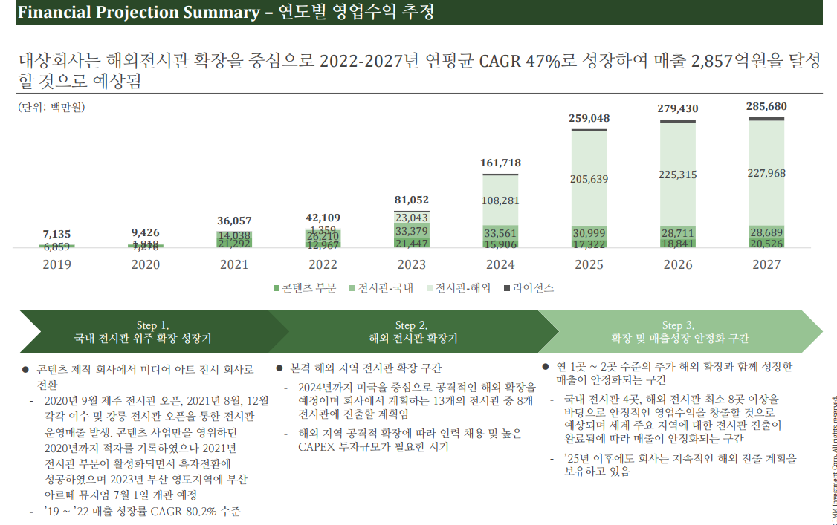
D80000 | [D80000] 과거기업성장률 | 20181231K | 20191231K | 20201231K | 20211231K | 20221231K | 20231231K | YYYYYYYYA
D80010 | [D80010] 매출액 | 11972 | 7135 | 9468 | 36038 | 40496 | 38664 | 26.423559766
D80020 | [D80020] 산업성장률(한은평균)(%) |  |  |  |  |  |  | 0 | 0 | 0 | 0

 |  | 20241231 | 20251231 | 20261231 | 20271231 | 20281231 | 20291231 |  |  | DCF가격 |  | 전기가격
D81000 | [D81000] 성장률추정 | 20241231K | 20251231K | 20261231K | 20271231K | 20281231K | 20291231K |  | 성장률평균 | 25,494 |  | 24,413
D81010 | [D81010] IMF 국내 경제성장률 예측치 | 2.5 | 2.2 | 2.212 | 2.131 | 2.084 | 2.025 |  | 2.23
D81020 | [D81020] 추정 매출액증가율(%) | 59.84 | 42.62 | 30.36 | 21.62 | 15.40 | 59.84 |  | 33.97
 | 전기 추정 매출액증가율(%)

 | 매출추정내역

 |  |  |  |  |  |  |  |  |  |  |  | <단위: 백만원, %> |  | https://www.polarismarketresearch.com/press-releases/digital-artwork-market
 | 구 분 | 20191231K | 20201231K | 20211231K | 20221231K | 20231231K | 20241231 | 20251231 | 20261231 | 20271231 | 20281231 | 20291231
 | 과거 매출액 | 7,135 | 9,468 | 36,038 | 40,496 | 38,664 | 61,800 | 88,140 | 114,896 | 139,738 | 161,258 | 257,753
 | 증가율(%) |  | 32.70 | 280.63 | 12.37 | -4.52 | 59.84 | 42.62 | 30.36 | 21.62 | 15.40 | 59.84

 |  | CAGR | W.A. | Avg. |  | 가중치 | 59.84 | 42.62 | 30.36 | 21.62 | 15.40 | 59.84
 |  | 59.84 | 48.63 | 96.16 | 경제성장률 |  | 2.50 | 2.20 | 2.21 | 2.13 | 2.08 | 2.03
 |  |  |  |  |  |  |  | 0.00 | 0.00 | 0.00 | 0.00 | 0.00
 |  |  |  |  | 평가회사 CAGR에서 Digital Artwork Market CAGR로 수렴가정 | 1 | 59.84 | 42.62 | 30.36 | 21.62 | 15.40 | 59.84 | 0.71225259136
 |  |  |  |  | 경제수렴 |  | 3.87 | -3.32 | 2.84 | -2.43 | 2.08 | 0.00
 |  |  |  |  | 산업수렴 |  | 0.00 | 0.00 | 0.00 | 0.00 | 0.00 | 0.00

 |  |  |  |  |  | 2023년 | 2024년 |  |  |  |  |  | 수렴비율 | 수렴연도
 |  |  |  |  | 경제수렴 | (4.52) | 3.87 | (3.32) | 2.84 | (2.43) | 2.08 |  | -85.64% | 5년
 | 사업계획 추정을 뮤지엄별로 손익 따지기엔 자료도 부족하고 한계가 있음.
 | 국내외 뮤지엄별.. 무리 |  |  |  | 산업수렴 | (4.52) | 0.00 | 0.00 | 0.00 | 0.00 | 0.00 |  | 0.00% | 5년

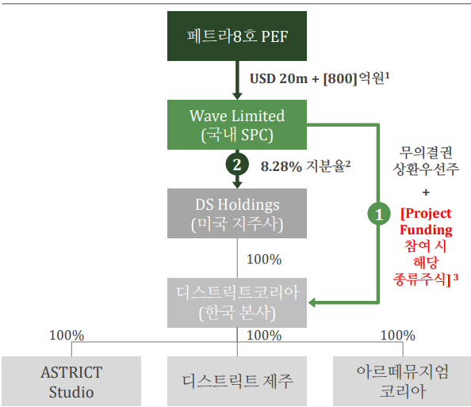
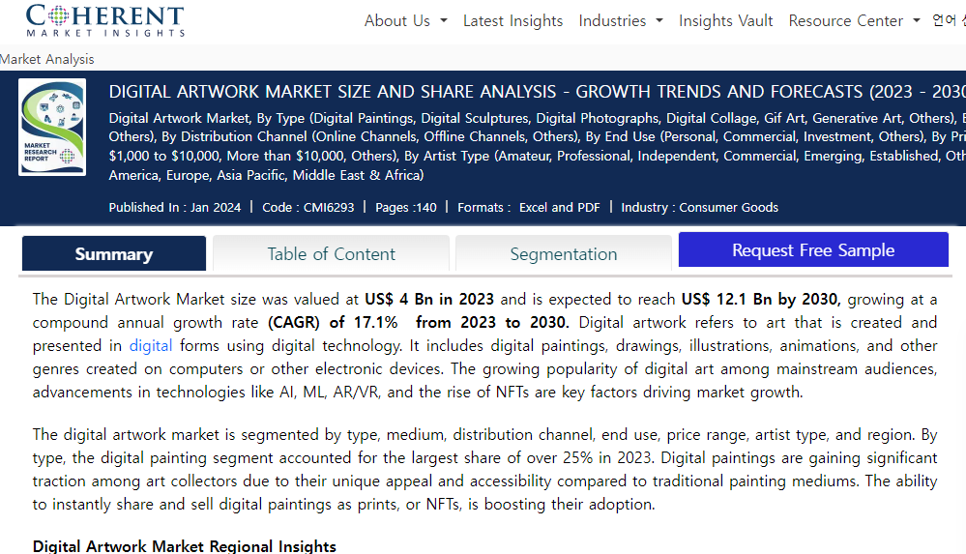
 |  |  |  |  |  |  | *2023 연환산성장률
 |  |  |  |  |  |  | 0.00

